상품제안서
요이치 고블린 10000mAh 보조배터리 | 상품코드: F16331

 |  |  |  |  |  |  | 02-412-0044 | www.easy1.co.kr
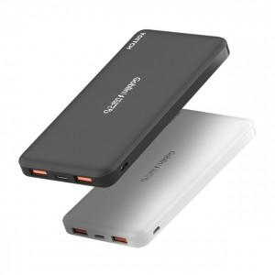 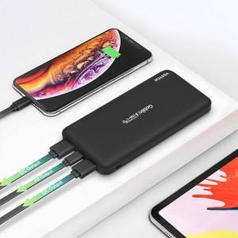

【상세/제작정보】 | PD고속충전, 18W 고속충전, 3대 동시충전

【인쇄/포장옵션】 | 레이저, 풀칼라 / 포장지포장

【공급단가】 | 수량 | 50~ | 100~ | 300~ | 1,000~ | 2,000~
*VAT별도 | 단가 | 11,880원 | 11,440원 | 11,000원 | 10,560원 | 10,290원

【상품 URL】 | https://dev.easy1.co.kr:443/src/goods_detail.php?gdno=16331

